Лист1
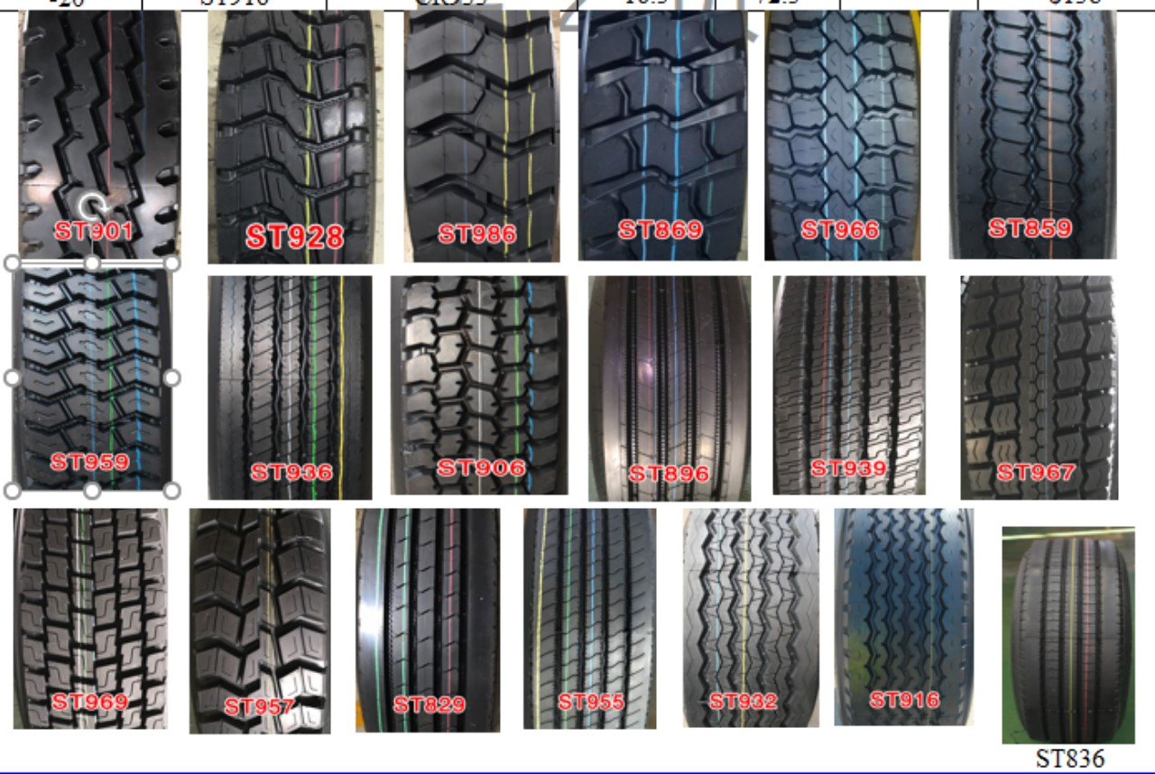
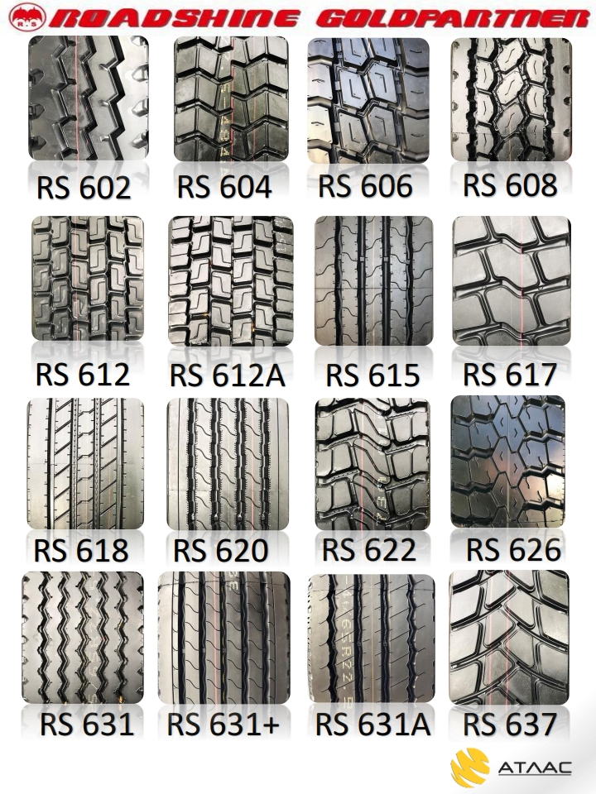
наличие
ROADSHINE |  |  | Цена | Остаток | Ждем поступление шин на склад
ROADSHINE | 295/80R22.5-18PR | RS612
 | 295/80R22.5-18PR | RS620 | 18,040 | 12
 | 9.5R17.5-18PR | RS604 | 0
 | 11R22.5-18PR | RS612 | 17,820 | 20
 | 11R22.5-18PR | RS618 | 17,490 | 6
 | 11R22.5-18PR | RS608 | 18,480 | 12
 | 11R22.5-18PR | RS602 | 17,545 | 8
 | 315/80R22.5-20PR | RS620 | 17,930 | 24
 | 315/80R22.5-20PR | RS612 | 18,480 | 50
 | 315/80R22.5-20PR | RS617 | 20,889
 | 385/65R22.5-20PR | RS631A | 22,220
 | 315/70R22.5-18PR TL | RS618 | 18,590
 | 315/70R22.5-18PR TL | RS612A | 19,745 | 24
 | Doupro |  | 0
DOUPRO | 12.00R20-20PR | ST901 | 21,010 | 24
 | 12.00R20-20PR | ST869 | 21,230
 | 12.00R20-20PR | ST928 | 21,230 | 12
 | 12.00R24 ST901 20PR. | ST901 | 0 | 18
 | 315/80R22.5-20PR | ST969 | 17,820
 | 315/80R22.5-20PR | YS891 | 17,490 | 30
 | 385/65R22.5-20PR | ST932 | 20,900 | 50
 | 315/80R22.5-20PR | ST901 | 16390
 | 385/65R22.5-20PR | ST916 | 0
HAIDA CP |  | В наличии | 0
12.00R20-20PR |  | CP777K | 0
315/80R22.5-22PR 17 мм |  | CP580++ | 0 |  | 112
315/80R22.5-22PR 19.5 мм |  | CP269 | 23650 |  | 278
315/80R22.5-22PR 22.5 мм |  | CP776 | 24310 |  | 268
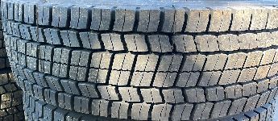
 | 315/80R22.5-22PR | CP168 | 23870 | 4
315/80R22.5-20PR |  | CP159 | 24530 |  | 20
315/70R22.5-18PR |  | CP159 | 23760 |  | 32
Boto |  | В наличии
385/55R22.5-20PR |  | BT215 | 22220 | 22
385/65R22.5-20PR |  | BT215 | 24200 | 12
385/65R22.5-20PR |  | BT518 | 24750
 | 315/70R22.5 | BT388 | 19360
 | 315/70R22.5 | BT688 | 19140
 | 11R22.5-16PR | BT577 | 18480
 | 11R22.5-16PR | BT389 | 18480
 | 295/75r22.5 | BT577 | 18260
Диски |  | В наличии
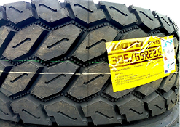
 | 8,50 R24 | 8,50 R24
 | 9*22,5 18мм | 9*22,5 18мм
 | 9*22,5 16мм | 9*22,5 16мм | 3,520 | 560
 | 8,25-22,5 8*32 | 8,25-22,5 8*32
 | 7.50R20 14мм, ET165мм 10*26 | 8,25-22,5 10*26 | 4,950
 | 11,75 ЕТ0 | 11,75 ЕТ0 | 4,070
 | 11,75 ЕТ120 | 11,75 ЕТ120 | 4,070
 | 11,75 ЕТ135 | 11,75 ЕТ135 | 4,070 | 32
 | 6,75*17,5 | 6,75*17,5
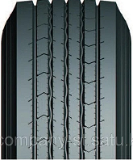
 | 8,50 R20 | 8,50 R20 | 4,950
Цепи |  | в наличии
Цепи противоскольжения 1100-20 (6,8*6,8) с шипами (к-т 2 шт)
Цепи противоскольжения 1200-20 (7,8*7,8) с шипами (к-т 2 шт)
Цепи противоскольжения 1200-20 УСИЛЕННЫЕ (9,5*9) с шипами (к-т 2 шт)
Цепь противоскольжения универсальная (с утяжкой)

